II D) 2
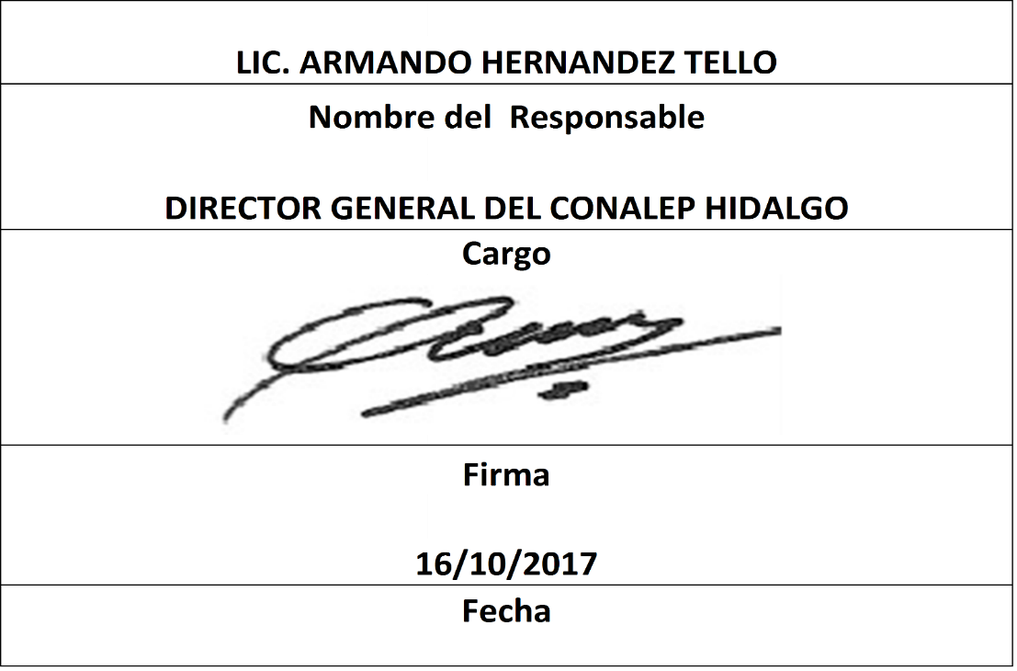
Formato: Movimientos de Plazas |  |  |  |  |  |  |  |  |  |  |  |  |  | Entidad Federativa: |  | Hidalgo
Fondo de Aportaciones para la Educación Tecnológica y de Adultos/Colegio Nacional de Educación Profesional Técnica (FAETA/CONALEP) |  |  |  |  |  |  |  |  |  |  |  |  |  | Trimestre y año: |  | 3ro. Trimestre 2017
 |  |  |  |  |  |  |  |  |  |  |  |  |  |  |  |  | Hoja 1 de 1

Entidad Federativa | RFC | CURP | Nombre | Origen Presupuestal de la plazas | Clave Presupuestal |  |  |  |  |  |  | Clave de nivel de puesto | Clave de nivel de sueldo | Zona Económica | Tipo de movimiento | Quincena Inicial | Quincena Final
 |  |  |  |  | Partida Presupuestal | Código de Pago | Clave de Unidad | Clave de Sub Unidad | Clave de Categoría | Horas Semana Mes | Número de Plaza

NO APLICA | NO APLICA | NO APLICA | NO APLICA | NO APLICA | NO APLICA | NO APLICA | NO APLICA | NO APLICA | NO APLICA | NO APLICA | NO APLICA | NO APLICA | NO APLICA | NO APLICA | NO APLICA | NO APLICA | NO APLICA

Total Personas : | 0 |  |  |  |  |  |  |  | Total Plazas : |  | 0

Fuente : Información proporcionada por las Entidades Federativas

